Hoja1
Chasis robot rover 4×4 smart car 4WD

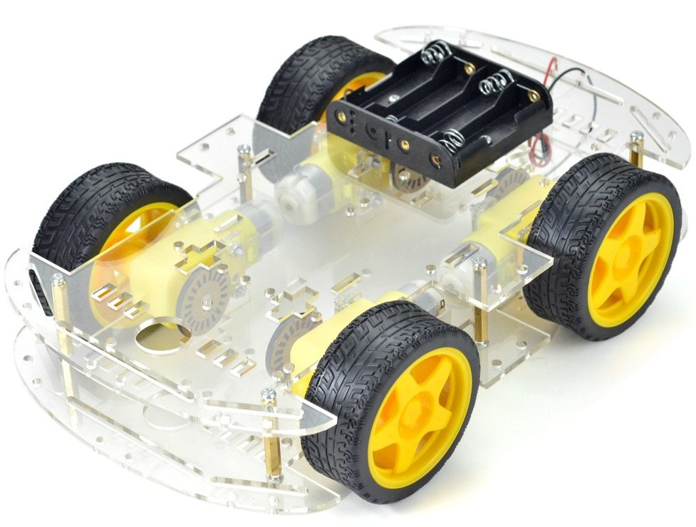
Voltaje: 3 a 6Vdc

Velocidad sin carga: 100 RPM a 6Vdc

Corriente sin carga: 90mA a 3Vdc – 180mA a 6Vdc

Dimensiones de la rueda: diámetro 65mm – ancho 26 mm

Contenido
2x Placa transparente del chasis de 25,5 x 15cm
4x Motor reductores DC 5V
4x Ruedas de 6.5cm (Dia.) x 2.6cm (H)
4x Discos encoder
1x Portapilas 4xAA
Tornillería para el ensamblado

